Planilha1
 | MRF: MacroRequesitos Funcionais;
 | **Restrição: 10 receitas free, com o usuário podendo escolher 4 para visualização;
 | *Restrição: Usuário pode visualizar todas as receitas porem não pode adicionar novas receitas.

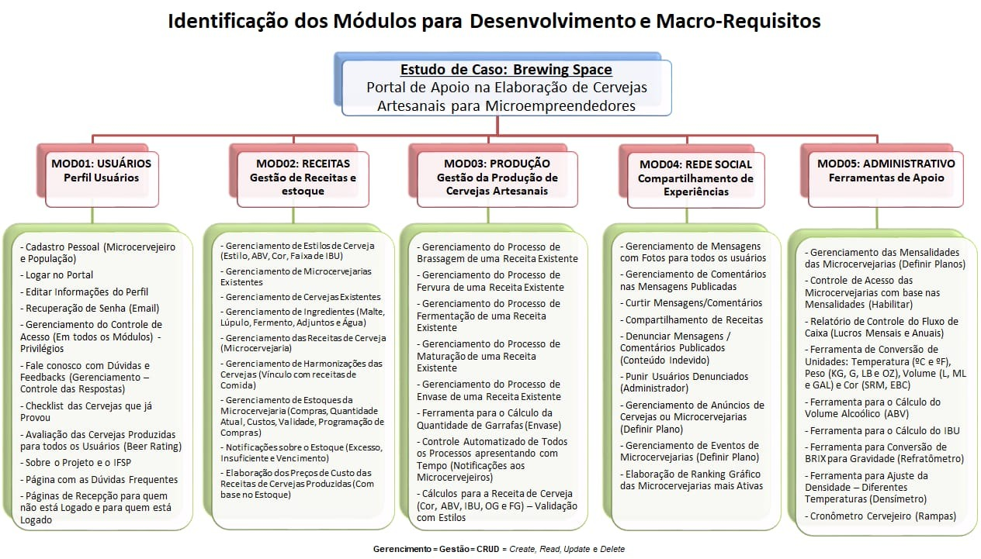
 | Plano 1 - Free | Plano 2 - Weiss/Trial | Plano 3 - Ipa | Plano 4 - Trapista

Modulo 1 | 100% MRF | 100% MRF | 100% MRF | 100% MRF

Modulo 2 | XXXXXXXXXXXX | 1° e 5° MRF ** | 1°, 2°,3°,5°* e 6° MRF | 100% MRF

Modulo 3 | XXXXXXXXXXXX | 1°,2°,3°,4°,5°,6° e 7° MRF | 100% MRF | 100% MRF

Modulo 4 | 100% MRF | 100% MRF | 100% MRF | 100% MRF

Modulo 5 | 1° e 2° MRF | 1° e 2° MRF | 100% MRF | 100% MRF

Anuncios | Valor para publicações de anuncios | Valor para publicações de anuncios | Valor para publicações de anuncios | Possivel publicar 5 anuncios

Eventos | Valor para impulsionar eventos | Valor para impulsionar eventos | Valor para impulsionar eventos | Possivel impulsionar 1 evento por mês

